工作表1
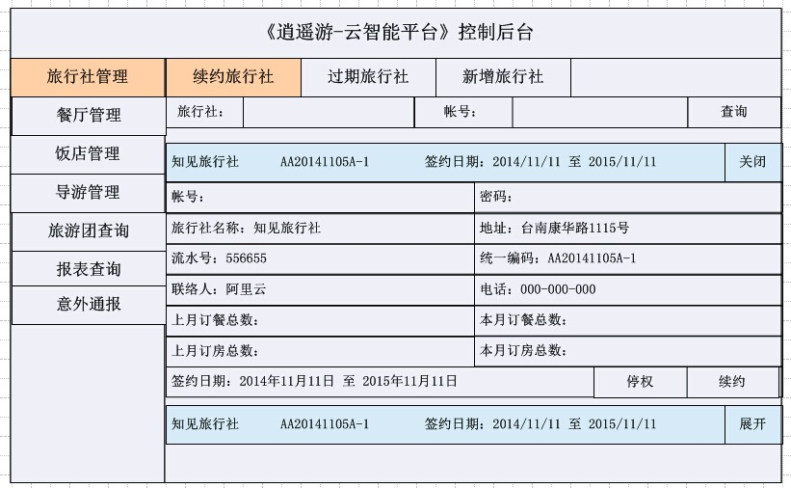
《逍遙遊─雲智能平台 》 控制後台
旅行社管理 | 續約旅行社 |  | 過期旅行社 |  | 新增旅行社

餐廳管理 | 旅行社： |  |  |  | 帳號： |  |  | 查詢
飯店管理 | 知見旅行社 AA20141105A-1 簽約日期：2014/11/11 至 2015/11/10 |  |  |  |  |  |  | 關閉
導遊管理 | 帳號： |  |  |  | 密碼：
旅行團查詢 | 旅行社名稱：知見旅行社 |  |  |  | 地址：台南康華路1115號
報表查詢 | 流水號：556655 |  |  |  | 統一編號：AA20141105A-1
意外通報 | 聯絡人：阿里雲 |  |  |  | 電話：000-000-000
 | 上月訂餐總數： |  |  |  | 本月訂餐總數：
 | 上月訂房總數： |  |  |  | 本月訂房總數：
 | 簽約日期：2014年11月11日 至 2015年11月10日 |  |  |  |  |  | 停權 | 續約

 | 知見旅行社 AA20141105A-1 簽約日期：2014/11/11 至 2015/11/10 |  |  |  |  |  |  | 展開

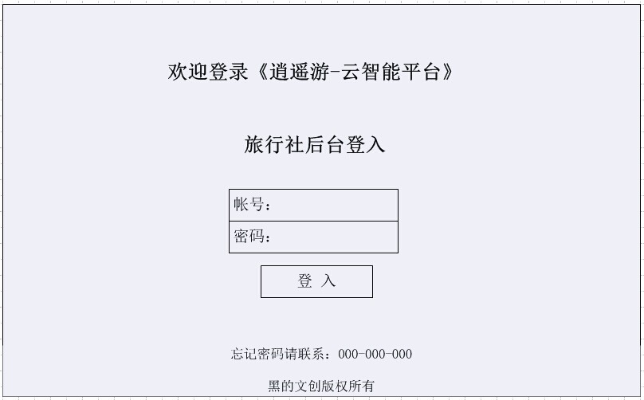

歡迎登錄《逍遙遊─雲智能平台 》

旅行社後台登入

 |  |  | 帳號：
 |  |  | 密碼：

 |  |  |  | 登入

代表號 : 02-1234-5678 # 1234
手機號 : 0988-123-456
 | 忘記密碼請聯繫： |  |  | 代表號：02-12345678#1234
 |  |  |  | 手機號：0988-123-456

 |  |  | 黑的文創版權所有

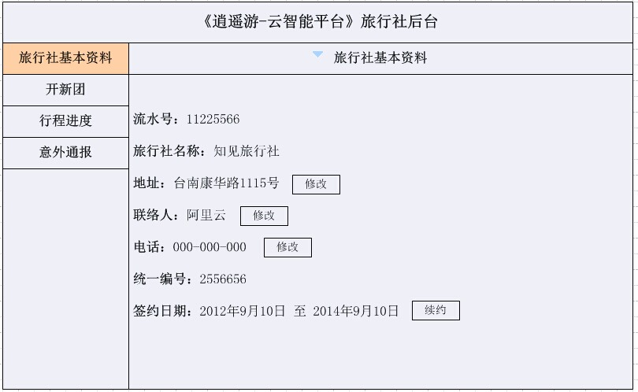
《逍遙遊─雲智能平台 》 旅行社後台

旅行社基本資料 |  |  | ▼ 旅行社基本資料
開新團
行程進度 | 流水號：11225566
意外通報 | 旅行社名稱：知見旅行社
 | 地址：台南康華路1115號 |  |  | 修改
 | 聯絡人：阿里雲 |  |  | 修改
 | 電話（代表號）：02-1234-5678#1234 |  |  | 修改
 | 電話（手機號）：0988-123-456
代表號 : 02-1234-5678 # 1234
手機號 : 0988-123-456
 | 統一編號：2556656
 | 簽約日期：2014年11月11日 至 2015年11月10日 |  |  |  | 續約

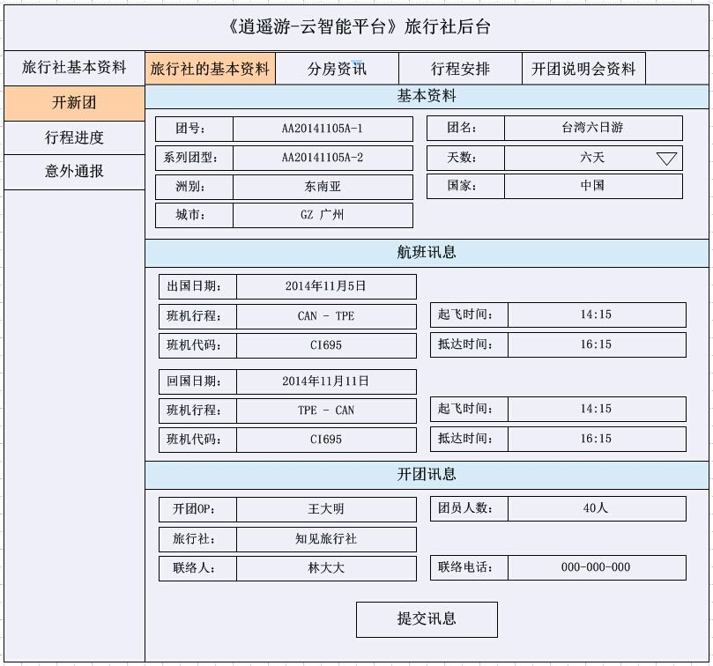
《逍遙遊─雲智能平台 》 旅行社後台

旅行社基本資料 | 旅行社的基本資料 |  | 分房資訊 |  | 行程安排 |  | 開團說明會資料
開新團 | 基本資料
行程進度 | 團號： | AA20141105A-1 |  |  | 團名： | 台灣六日遊
意外通報 | 系列團型： | AA20141105A-2 |  |  | 天數： | 六天 ▼
 | 洲別： | 東南亞 |  |  | 國家： | 中國
 | 城市： | GZ 廣州

 | 航班訊息
 | 出國日期： | 2014-11-05
 | 班機行程： | CAN-TPE |  |  | 起飛時間： | 14:15:00
 | 班機代碼： | CI695 |  |  | 抵達時間： | 16:15:00

 | 回國日期： | 2014-11-11
 | 班機行程： | TPE-CAN |  |  | 起飛時間： | 14:15:00
 | 班機代碼： | CI695 |  |  | 抵達時間： | 16:15:00

 | 開團資訊

 | 開團OP： | 王大明 |  |  | 團員人數： | 40人
 | 旅行社： | 知見旅行社
 | 聯絡人： | 林大大 |  |  | 聯絡電話： | 000-000-000

 |  |  |  | 提交訊息

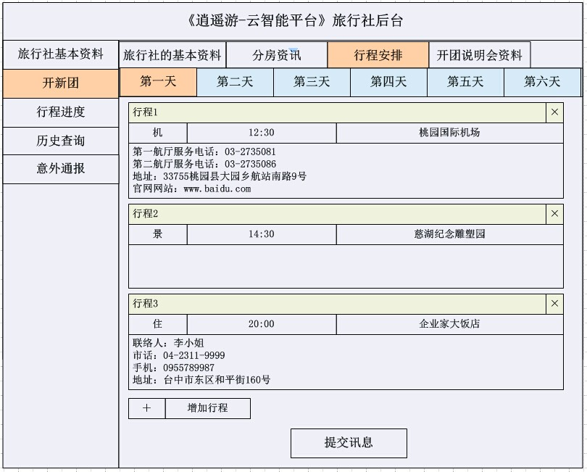
《逍遙遊─雲智能平台 》 旅行社後台

旅行社基本資料 | 旅行社的基本資料 |  | 分房資訊 |  | 行程安排 |  | 開團說明會資料
開新團 | 第一天 | 第二天 | 第三天 | 第四天 | 第五天 | 第六天

行程進度 | 行程 1 |  |  |  |  |  |  | x
歷史查詢 | 機 | 12:30:00 |  |  | 桃園國際機場
意外通報 | 第一航廳服務電話：03-2735081 第二航廳服務電話：03-2735086 地址：33755桃園縣大園鄉航站難路9號 官網網站：www.baidu.com

 | 行程 2 |  |  |  |  |  |  | x
 | 景 | 14:30:00 |  |  | 慈湖紀念雕塑園

 | 行程 3 |  |  |  |  |  |  | x
 | 住 | 20:00:00 |  |  | 企業家大飯店
 | 聯絡人:李小姐 市話:04-2311-9999 手機:0955789987 地址:台中市東區和平街160號

 | + | 增加行程
 |  |  |  | 提交訊息

《逍遙遊─雲智能平台 》 旅行社後台
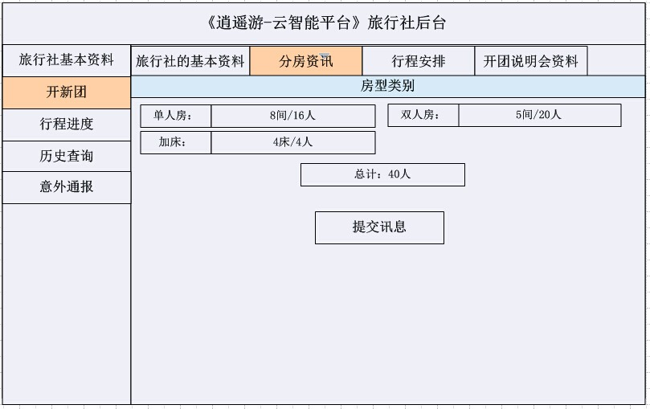
旅行社基本資料 | 旅行社的基本資料 |  | 分房資訊 |  | 行程安排 |  | 開團說明會資料
開新團 | 房型類別
行程進度
歷史查詢 |  |  | 1人房： | 10間 | 10人
意外通報 |  |  | 2人房： | 6間 | 12人
1人房 : 10間 / 10人
2人房 : 6間 / 12人
3人房 : 3間 / 9人
加 床: 5張 / 5人
小孩佔床 : 4張 / 4人
 |  |  | 3人房： | 3間 | 9人
 |  |  | 加 床： | 5張 | 5人
 |  |  | 小孩佔床： | 4張 | 4人

 |  |  |  | 總計： | 40人

 |  |  |  | 提交訊息

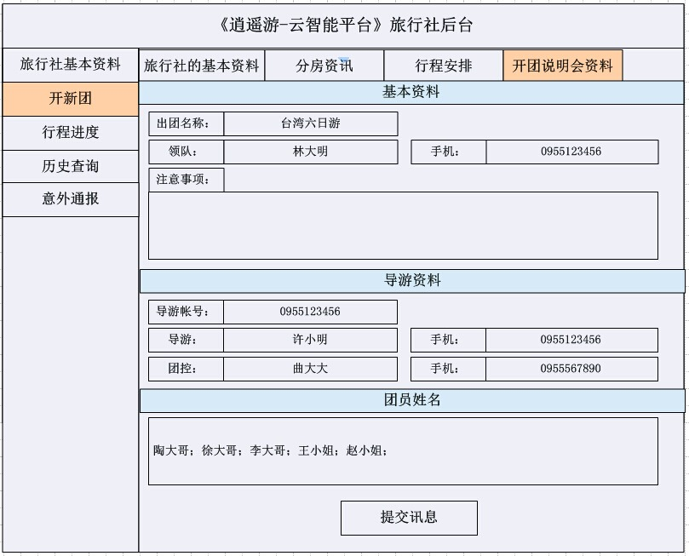
《逍遙遊─雲智能平台 》 旅行社後台

旅行社基本資料 | 旅行社的基本資料 |  | 分房資訊 |  | 行程安排 |  | 開團說明會資料
開新團 | 基本資料
行程進度 | 出團名稱: | 台灣六日遊
歷史查詢 | 領隊: | 林大明 |  |  | 手機： | 955123456
意外通報 | 注意事項:

 | 導遊資料
 | 導遊帳號: | 2014-11-05
 | 導遊: | 許小明 |  |  | 手機: | 955123456
 | 團控: | 曲大大 |  |  | 手機: | 955567890

 | 團員姓名

 | 陶大哥: 徐大哥: 李大哥: 王小姐: 越小姐:

 |  |  |  | 提交訊息

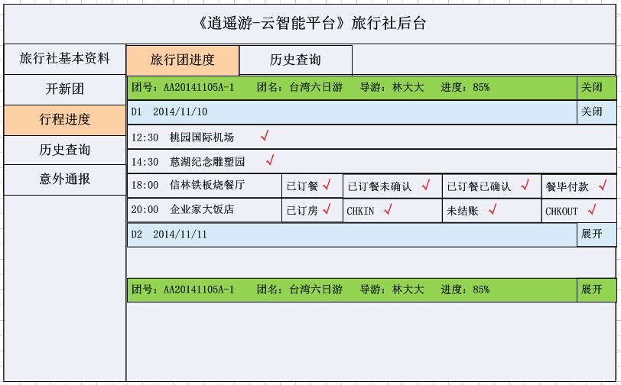
《逍遙遊─雲智能平台 》 旅行社後台

旅行社基本資料 | 旅行團進度 |  | 歷史查詢
開新團 | 團號: AA20141105A-1 團名:台灣六日遊 導遊:林大大 進度:85% |  |  |  |  |  |  | 關閉
行程進度 | D1 2014/11/10 |  |  |  |  |  |  | 關閉
歷史查詢 | 12:30 桃園國際機場 √
意外通報 | 14:30 慈湖紀念雕塑園 √
 | 18:00 信林鐵板燒餐廳 |  | 已訂餐 √ | 已訂餐未確認 √ |  | 已訂餐已確認 √ |  | 餐畢付款 √
 | 20:00 企業家大飯店 |  | 已訂房 √ | CHKIN √ |  | 未結帳 √ |  | CHKOUT √

 | D2 2014/11/11 |  |  |  |  |  |  | 展開

 | 團號: AA20141105A-1 團名:台灣六日遊 導遊:林大大 進度:85% |  |  |  |  |  |  | 展開

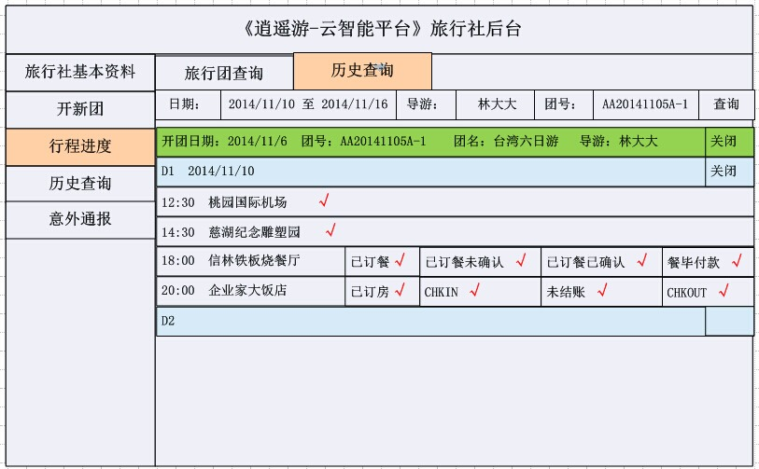
《逍遙遊─雲智能平台 》 旅行社後台

旅行社基本資料 | 旅行團查詢 |  | 歷史查詢
開新團 | 日期： | 2014/11/10 至 2014/11/16 |  | 導遊： | 林大大 | 團號： | AA20141105A-1 | 查詢
行程進度 | 開團日期：2014/11/6 團號: AA20141105A-1 團名:台灣六日遊 導遊:林大大 |  |  |  |  |  |  | 關閉
歷史查詢 | D1 2014/11/10 |  |  |  |  |  |  | 關閉
意外通報 | 12:30 桃園國際機場 √
 | 14:30 慈湖紀念雕塑園 √
 | 18:00 信林鐵板燒餐廳 |  | 已訂餐 √ | 已訂餐未確認 √ |  | 已訂餐已確認 √ |  | 餐畢付款 √
 | 20:00 企業家大飯店 |  | 已訂房 √ | CHKIN √ |  | 未結帳 √ |  | CHKOUT √

 | D2 |  |  |  |  |  |  | 展開

